총괄표

 | 연구개발활동조사표

 | 2021 사업년도분

 | - 의료기관 및 대학병원용 -

기 관 명 |  |  | 대 표 자 | 직위 |  | 성명 | 인

사업자등록번호 |  |  |  |  | 소속
법인등록번호 |  |  | 작 성 자 |  | 직위 | 성명 | 인
주 소 |  | 우편번호 :
 |  |  | 연 락 처 |  | E-mail :
홈페이지 |  | http:// |  |  | TEL :
 |  |  |  |  | FAX :

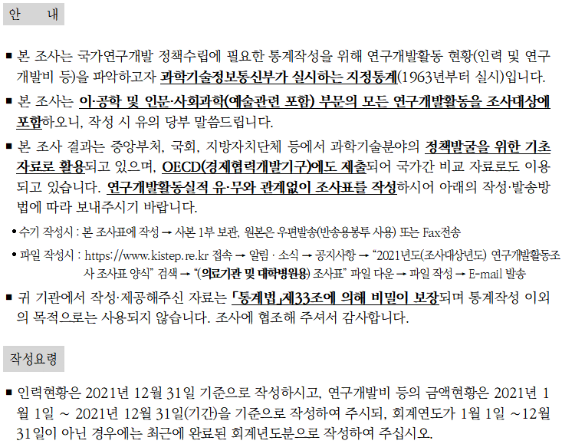
 | 안 내

 | ￭ 본 조사는 연구개발활동(연구개발인력 및 연구개발비 등) 현황을 파악하여, 국가연구개발 정책수립에 필요한 통계작성을 위하여 과학기술정보통신부에서 실시하는 지정통계(1963년부터 실시)입니다.

 | ￭ 본 조사는 이공계뿐만이 아니라, 인문·사회과학부문(예술관련 포함)의 연구개발 활동도 조사대상에 포함되오니 작성에 착오가 없으시기 바랍니다.

 | ￭ 본 조사 결과는 중앙부처, 국회, 지방자치단체 등에서 과학기술분야의 정책발굴을 위한 기초 자료로 활용되고 있으며, OECD(경제협력개발기구)에도 제출되어 국가간 비교 자료로도 이용되고 있습니다. 연구개발활동실적 유·무와 관계없이 조사표를 작성 하시어 아래의 작성·발송방법에 따라 보내주시기 바랍니다.

 | ∙ 수기로 작성시 : 본 조사표에 작성 → 사본 1부 보관, 원본은 우편발송(반송용봉투 사용) 또는 Fax전송
 | ∙ 파일로 작성시 : http://www.kistep.re.kr 접속 → 공지사항 → 「조사표 양식」검색 →
 | 「(의료기관 및 대학병원용) 조사표」 파일 다운 → 파일로 작성 → E-mail 발송

 | ￭ 귀 기관에서 작성·제공해주신 자료는 「통계법」제33조에 의해 비밀이 보장되며 통계 목적이외에는 사용되지 않습니다. 조사에 협조해 주셔서 감사합니다.

 | 작성요령

 | ￭ 인력현황은 2021년 12월 31일 기준으로 작성하시고, 연구개발비 등의 금액현황은 2021년 1월 1일~2021년 12월 31일(기간)을 기준으로 작성하여 주시되, 회계연도가 1월 1일~12월 31일이 아닌 경우에는 최근에 완료된 회계연도분으로 작성해 주십시오.

 | ￭ 엑셀파일로 작성시 메모 내용을 참조하여 작성하여 주십시오.

 | ￭ 세부 문항작성요령은 “참조”를 참고하시기 바랍니다.

 | <보 내 실 곳> (우) 07802 서울특별시 강서구 공항대로 219 센테니아빌딩 12층 1201 연구개발활동조사 조사기관 (패턴웍스 실사팀) 문의처 : 02-6247-1327, 043-750-2730 연구개발활동조사 담당 팩 스 : 02-3444-8066 e-mail : rnd@tbmk.co.kr

